Sheet1
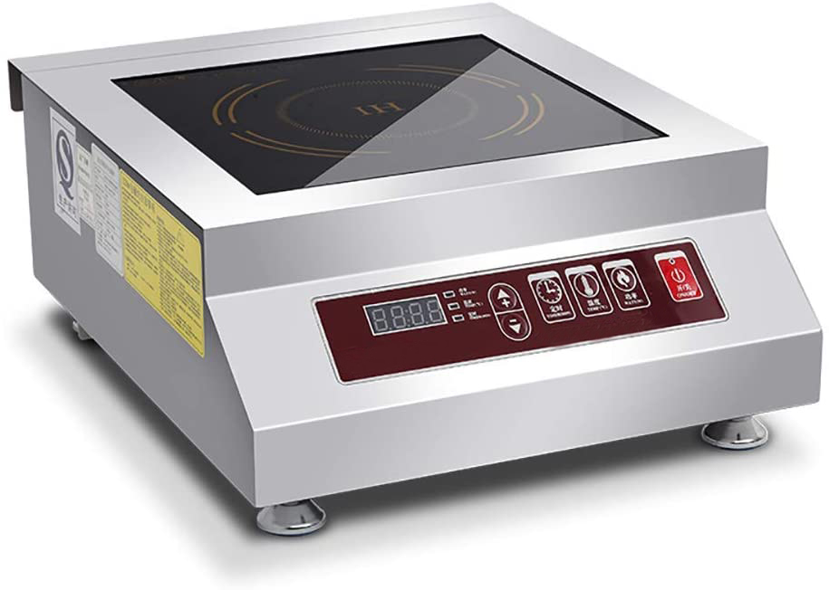
奔鹿实业有限公司
序号 | 产品名称 | 产品型号 | 控制方式 | 显示方式 | 按键面板 | 说明书 | 性能参数 |  | 机身外壳 |  | 面板材质 | 线盘直径 | 插头
 |  |  |  |  |  |  | 电压 | 功率 | 材质 | 厚度 |  |  | 规格 | 图片
1 | 5000W商用电磁炉 | IC-5000W-AJ | 按键：分别有功率，温度，定时三个按键和1组“+—”按键（英文） | 数字屏显 | 英文 | 英文 | 220V / 60HZ | 5000W | 201 | 0.8mm | 微晶面板 | 280mm | 无 | 无

参考样图

